겉표지


피복신청 프로그램 Version: 1.0

날짜 : 2017-07-26
작성자 : 김길상

CKDBIO 그룹웨어 신규구축 프로젝트

1.화면 구성
1. | 화면 구성

1) | 화면 설명
 | - 피복신청 내역을 개인별로 입력 후 전자결재 완료 후 내역을 확정짓는 프로그램 입니다.
 | - 리스트 페이지와 입력/수정 페이지로 나뉩니다.
 | - 전자결재 페이지가 포함되어 있습니다.

2) | 화면 레이아웃

 | 2-1) 리스트 페이지

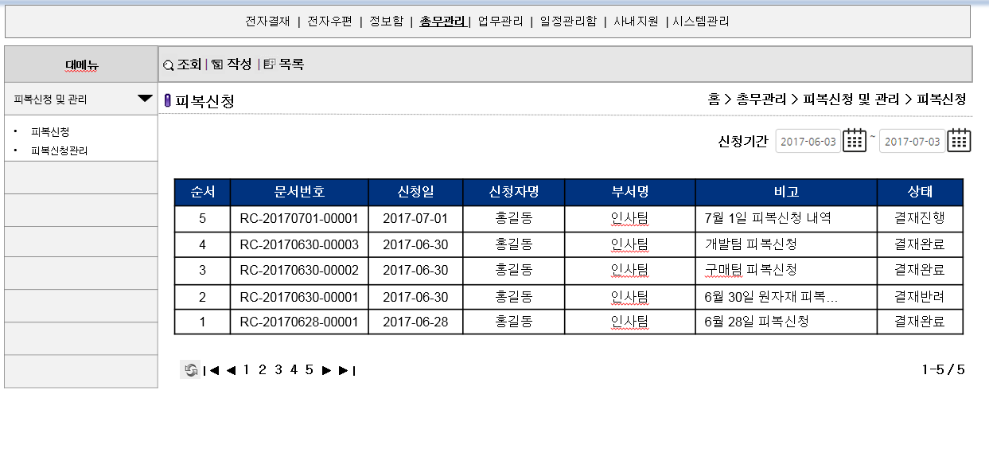

2

1
3

4

 | (1) 메뉴 이동
 | - 총무관리 -> 피복신청 및 관리 -> 피복신청 메뉴 클릭 시 리스트 페이지 조회
 | (2) 상단 메뉴
 | - 조회 : 신청기간을 설정 후 조회버튼 클릭 시 해당 신청일에 포함되는 내역만 보여지도록 함.
 | - 작성 : 신규작성 페이지로 이동
 | - 목록 : 신청기간으로 조회 후 목록 버튼 클릭 시 Default 값(현재일 기준 -1달)으로 셋팅 된 리스트가 보여짐. 피복신청 버튼을 다시 클릭 하는 것과 같은 효과
 | (3) 신청기간
 | - 신청기간은 달력으로 입력 할 수 있는 형태이며 신청기간 선택 후 조회 버튼 클릭 시 신청일이 셋팅 된 날짜 사이에 해당하는 리스트가 조회된다.
 | - 처음 페이지를 들어오거나 목록 버튼 클릭 시 신청기간은 "현재일-1달~현재일"로 자동 셋팅 된다.(기본값)
 | (4) 리스트 부분
 | - 리스트에 노출되는 값은 "순서, 문서번호, 신청일, 신청자명, 부서명, 비고, 상태"임
 | - 하단에 페이징관련 기능이 있으며 리스트 개수 역시 보여준다.
 | - 비고 부분의 글자크기가 비고셀을 넘어갈 경우 보여지지 않는 내역은 말줌임표시(…)으로 나타내도록 함
 | - 문서번호 클릭 시 조회 및 수정 페이지로 이동함.
 | - 기본 Sort 순서는 신청일 순으로 Desc Sort 한다.

 | 2-2) 입력 및 수정, 조회 페이지

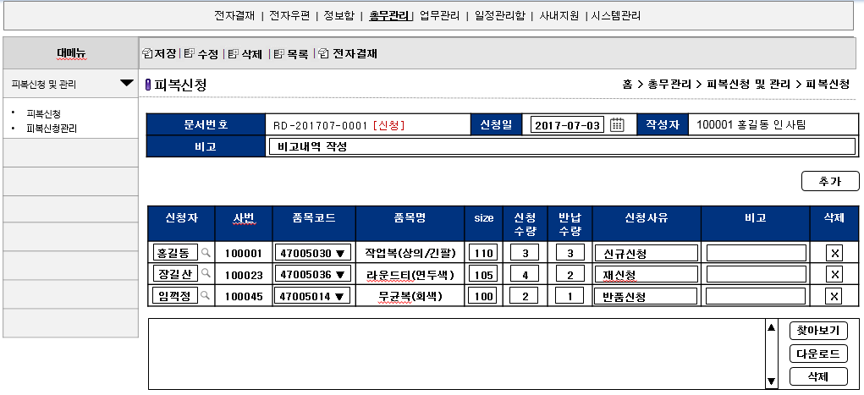

1

2-1

2-2

2-3

2-4

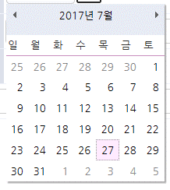
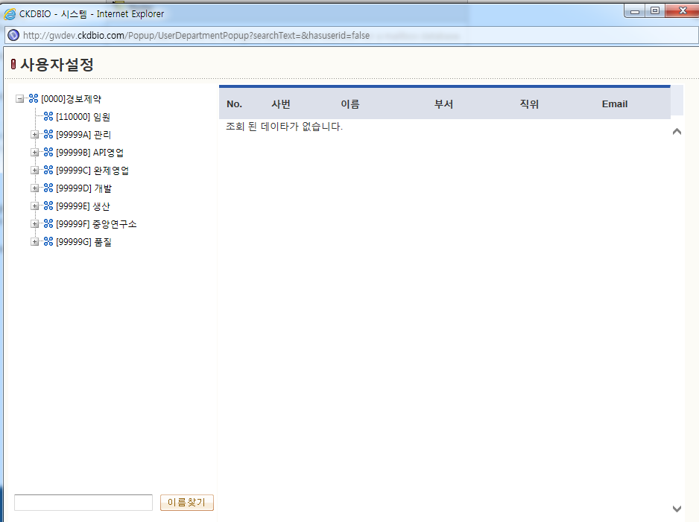

 | (1) 상단 메뉴
 | - 전체적인 상단 메뉴는 저장, 수정, 삭제, 목록, 전자결재 버튼으로 셋팅된다.
 | - 신규신청 시, 전자결재 미 기안 시, 전자결재 기안 및 완료 시에 보여지는 버튼이 다르며 각 상황에서의 활성화 버튼은 아래와 같다.
 | - 신규 신청 : 저장, 목록
 | - 전자결재 미 기안 : 수정, 삭제, 목록, 전자결재
 | - 전자결재 기안 및 완료 : 목록, 전자결재
 | - 각각의 기능설명은 아래와 같다.
 |  | * 저장 : 작성 한 내역을 신규 저장한다.
 |  | * 수정 : 저장 된 내역을 수정한다.
 |  | * 삭제 : 작성 된 내역을 삭제한다.
 |  | * 목록 : 리스트 페이지로 이동한다.(만약 3페이지에서 클릭해서 들어왔다면 3페이지로 돌아간다.)
 |  | * 전자결재 : 작성 된 내역으로 전자결재 문서를 생성한다. (전자결재 기안 후 전자결재 메뉴에서 전자결재 진행)
 | (2) 내역 입력 부분 정의
 | - 피복신청 관련테이블은 Header 와 Detail 그리고 품목코드 테이블로 나뉜다.
 |  | - 각 테이블의 Bold체 글씨는 PK임
 | - Header Table의 이름은 T_GA_RequestDressHD 로 만들며 상세내역은 아래와 같이 만들어 준다.
 |  | 필드명 |  | 속성 |  | 필드설명
 |  | DocID |  | int |  | 문서번호
 |  | DocNum |  | varhcar(20) |  | 전자결재번호
 |  | RequestDT |  | Datetime |  | 신청일
 |  | InsertEmpNo |  | varchar(10) |  | 작성자사번
 |  | InsertName |  | varchar(20) |  | 작성자명
 |  | InsertDeptCode |  | varchar(10) |  | 작성자부서코드
 |  | InsertDeptName |  | varchar(20) |  | 작성자부서명
 |  | Remark |  | varchar(50) |  | 비고
 |  | WriteDT |  | Datetime |  | 작성일
 |  | UpdateDT |  | Datetime |  | 수정일
 |  | UpdateEmpNo |  | varchar(10) |  | 수정자사번
 |  | FileNum |  | int |  | 첨부파일Key값
 |  | State |  | varchar(1) |  | 상태값 * 문서작성(미기안) : I * 결재진행중 : S * 결재완료(정상) : A * 결재완료(반려) : R * 삭제 : D

 | - Detail Table의 이름은 T_GA_RequestDressDT 로 만들며 상세내역은 아래와 같이 만들어 준다.
 |  | 필드명 |  | 속성 |  | 필드설명
 |  | DocID |  | int |  | 문서번호
 |  | Seq |  | int |  | 순서
 |  | EmpNo |  | varchar(10) |  | 신청자사번
 |  | EmpName |  | varchar(20) |  | 신청자명
 |  | EmpDeptCode |  | varchar(10) |  | 신청자부서코드
 |  | EmpDeptName |  | varchar(20) |  | 신청자부서명
 |  | Code |  | varchar(10) |  | 품목코드
 |  | Size |  | varchar(10) |  | 사이즈
 |  | RqNum |  | int |  | 신청수량
 |  | RtNum |  | int |  | 반납수량
 |  | RqReason |  | varchar(50) |  | 신청사유
 |  | Remark |  | varchar(50) |  | 비고

 | - 품목코드는 아래의 테이블을 생성하여 따로 관리한다. 이름은 T_GA_RequestDressCode
 |  | 필드명 |  | 속성 |  | 필드설명
 |  | Code |  | varchar(10) |  | 품목코드
 |  | CodeName |  | varchar(30) |  | 품목명
 |  | UseYN |  | varchar(1) |  | 사용여부
 |  | InsertDT |  | Datetime |  | 생성일

 | (2-1) Header 부분 입력
 | - 문서번호 및 전자결재번호는 신규 추가 시 규칙에 맞춰 자동 생성된다.
 | - 신청일은 달력을 클릭하여 값을 선택할 수 있도록 한다.
 | - 작성자는 로그인 사용자의 사번, 사원명, 부서명을 보여주도록 하며 입력시에는 3개의값 + 부서코드가 각 필드에 저장 된다.
 | - 비고 내역은 필수값은 아님
 | (2-2) 추가버튼
 | - 추가버튼 클릭 시 상세내역을 입력 할 수 있는 Row가 하나씩 늘어난다.
 | (2-3) Detail 부분 입력
 | - 신청자는 옆의 돋보기를 클릭 후 인원을 선택하여 입력 할 수 있도록 한다.
 | - 신청자 입력 시 사번값은 함께 가져와 보여주고 부서코드값 및 부서명은 DB입력 시 함께 입력 할 수 있도록 unvisable field에 넣어준다.
 | - 품목코드는 T_GA_RequestDressCode 테이블에서 UseYN값이 Y인 것만 ListBox로 보여주도록 한다.
 | - 품목코드 선택 시 해당되는 품목명을 함께 Display 한다.
 | - 사이즈, 신청수량, 반납수량은 필수값으로 넣어야 함. (신청수량, 반납수량은 숫자만 넣도록 함)
 | - 신청사유, 비고는 필수값은 아님
 | - 삭제버튼 클릭 시 Row가 사라지도록 처리하며 저장 시 적어도 1Row는 있어야 함.
 | (4) 파일첨부
 | - 파일 첨부 시 File을 조회하는 FileNum 값은 Header 테이블에 들어간다.
 | - 전자결재 문서 승인 시 파일 Insert 및 Delete 기능은 사용할 수 없도록 함.
 | - 전자결재 문서에 첨부한 파일이 함께 보여지도록 처리
 | 2-3) 전자결재 페이지

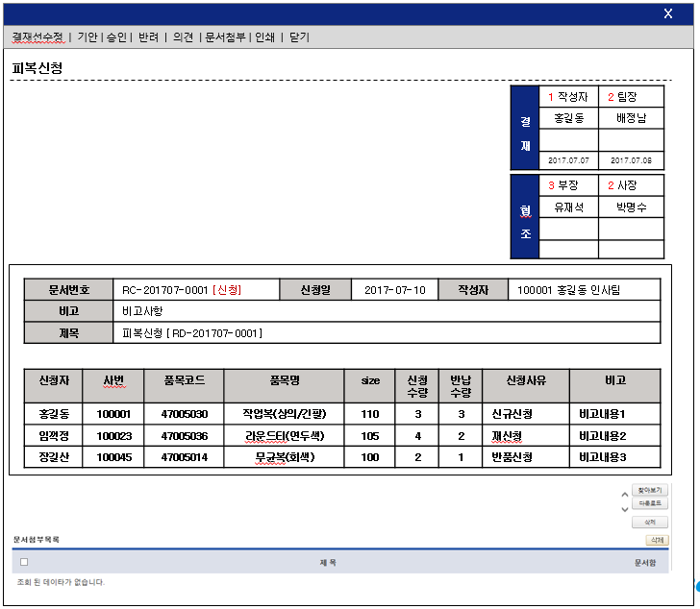
1

2

3

 | (1) 상단 메뉴
 | - 타 시스템의 전자결재 메뉴와 똑같은 로직을 따라가도록 함.
 | (2) 결재라인
 | - 해당 결재문서의 결재라인은 추후 확정 시 셋팅할 예정이며 우선 임시로 기안자-팀장이 들어가는 결재라인을 셋팅하도록 함. (추후 변경 될 가능성 큼)
 | (3) 결재 Body
 | - 위의 내역과 같이 입력부에서 입력 된 부분을 테이블로 보여지도록 함. (수정불가)
 | - 결재 상태에 따라 T_GA_RequestDressHD의 State값을 변경함.
3) | 화면 구성 정보
 | 오브젝트 명 |  | 오브젝트 값 |  | 구분 |  | 비고
 |  |  |  |  | MAIN |  | 메인페이지
 |  |  |  |  | POP |  | 환경설정(패스워드 설정) 팝업
 |  |  |  |  | POP |  | My Menu 환경설정 팝업
 |  |  |  |  | POP |  | 위젯설정 팝업

